关系图
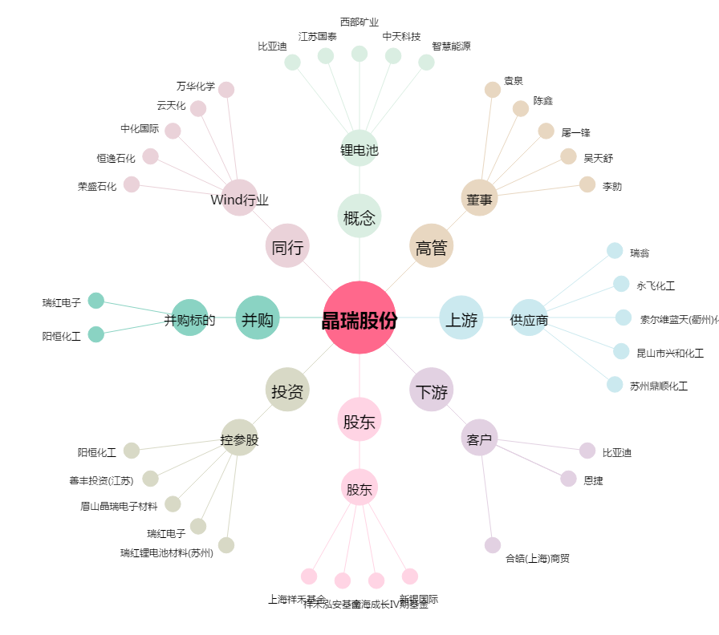
晶瑞股份[300655.SZ] - 关系概览图

